Estadísticas
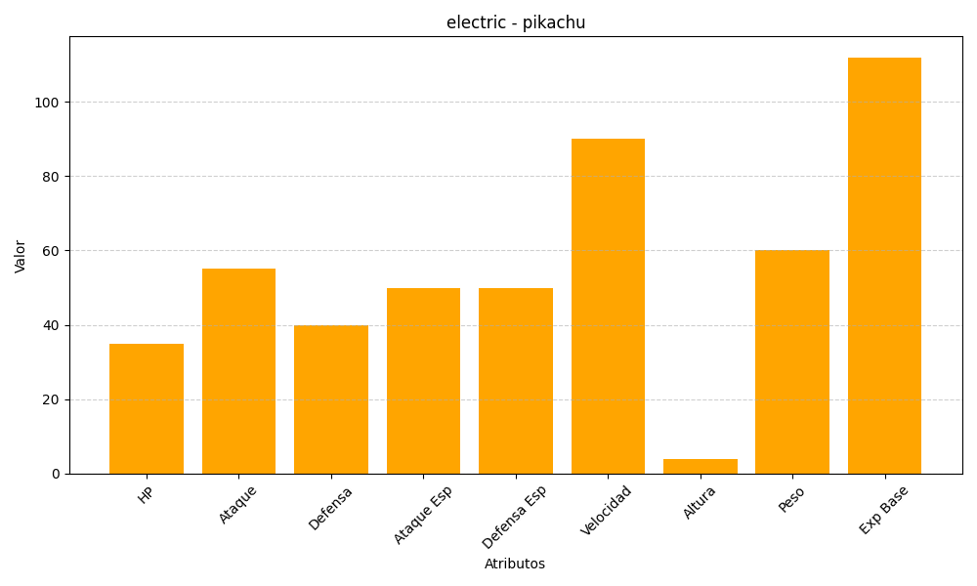
ID | Nombre | Tipo | HP | Ataque | Defensa | Ataque Especial | Defensa Especial | Velocidad | Altura | Peso | Experiencia Base
25 | pikachu | electric | 35 | 55 | 40 | 50 | 50 | 90 | 4 | 60 | 112

